Sheet1
鸿桂华软件测试问题汇总
序号 | 账号类型 | 页面图片 | 问题描述 | 建议方案 | 回复
1 | 任何类型 | 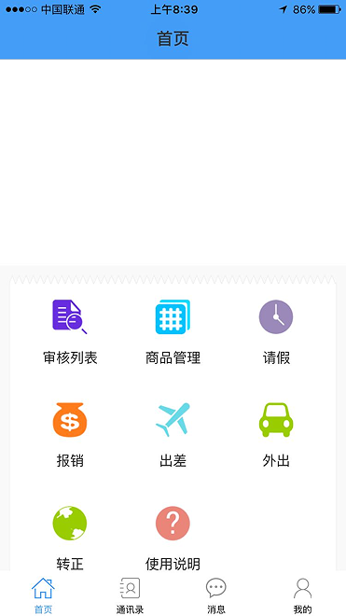 | 通过后台添加的图片在任何账号类型里没有显示照片和轮播图片 | 请修改
2 | 后台管理-添加账号 | 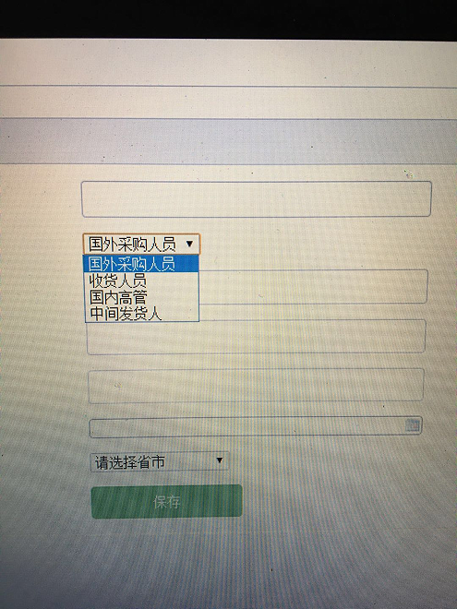 | 1.在选择账号类型：增加（国内采购），他的登录画面为采购。2.把收货人员的文字改为：批发地销售员。3在选择省市栏位里增加：越南和泰国 | 请修改
3 | 任何类型 | 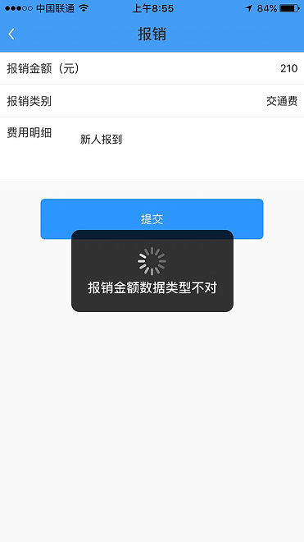 | 报销类型是需填写的，填写不对，无法提交数据，请改为常用报销类项目选择下拉式的填写，最后加个其他。报销申请要可以上传单据的照片，不是必须上传，设为可选 | 请修改
4 | 任何类型 | 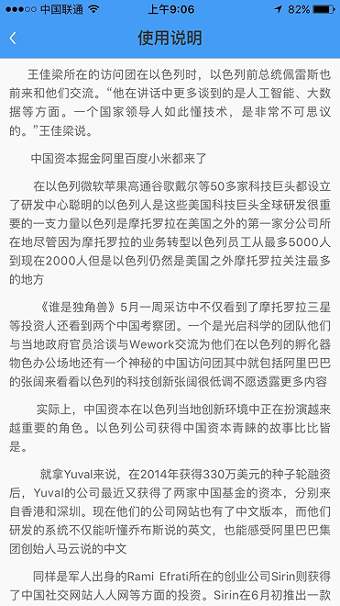 | 使用说明是乱填写的，请提供标准的使用说明资料 | 请修改
5 | 任何类型 |  | 在个人中心里可添加头像，在消息里显示时，可显示账号人的头像 | 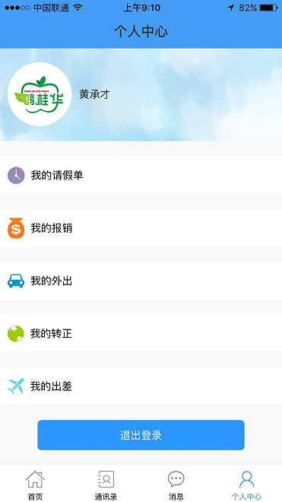
6 | 任何类型 | 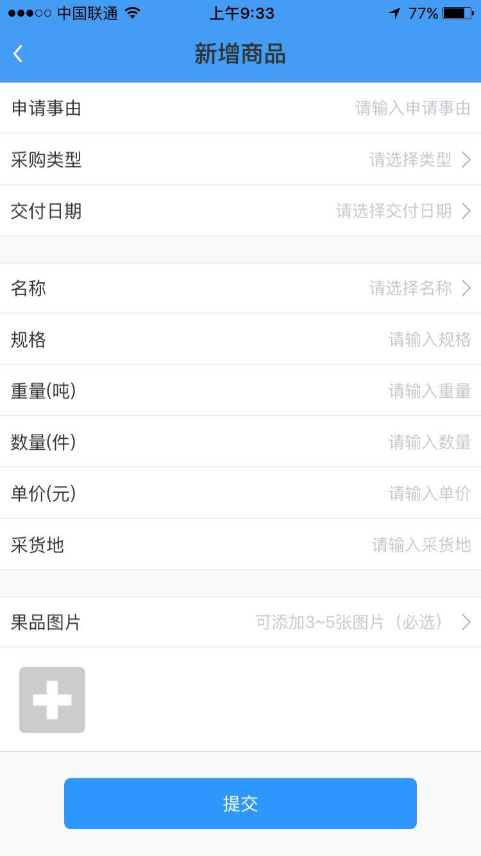 | 任何账号类型里的添加图片，请改为可选，不要必须添加 | 请修改
7 | 中间发货人 | 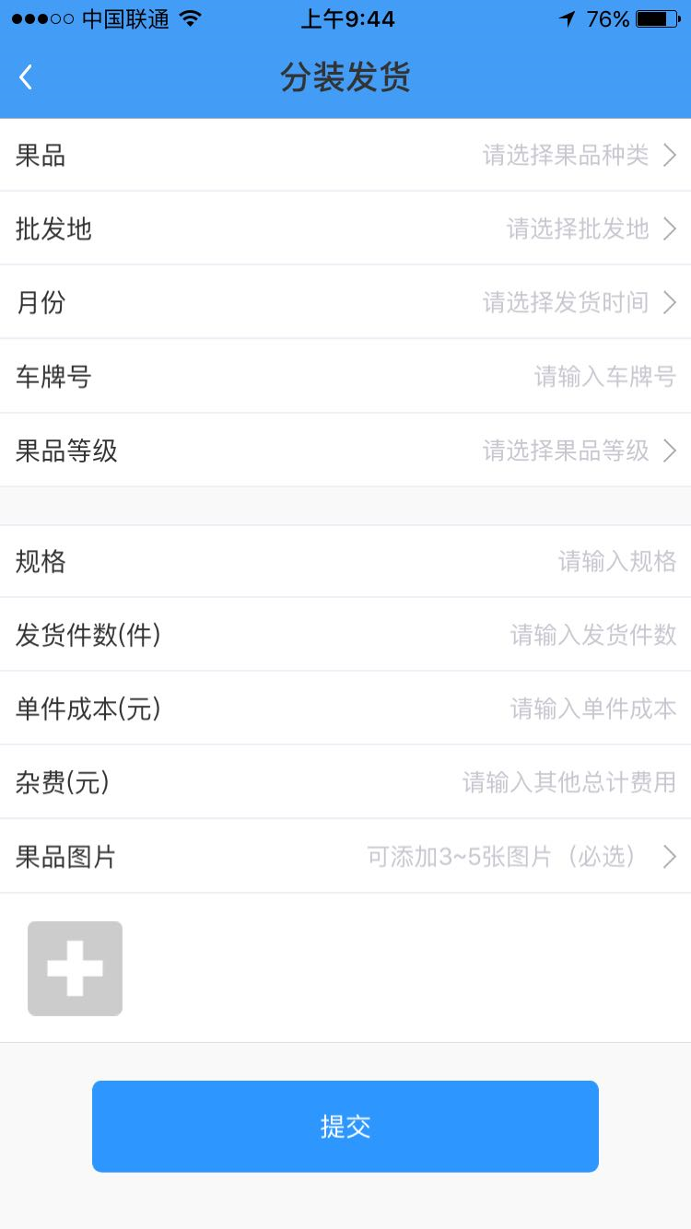 | 1、果品无法正常选择添加。2、批发地采用填写不要下拉选择。3、没有车次栏位。4、传图片改为可选，不是必选。5、要体现两个地址，一个是发货地，一个是收货地。这两个地址的栏位用手填，不要下拉6、我们会出现同一辆车装两种以上的品项，所以要考虑在同一车次里可添加其他品项，这点非常重要。 | 请修改
8 | 中间发货人 | 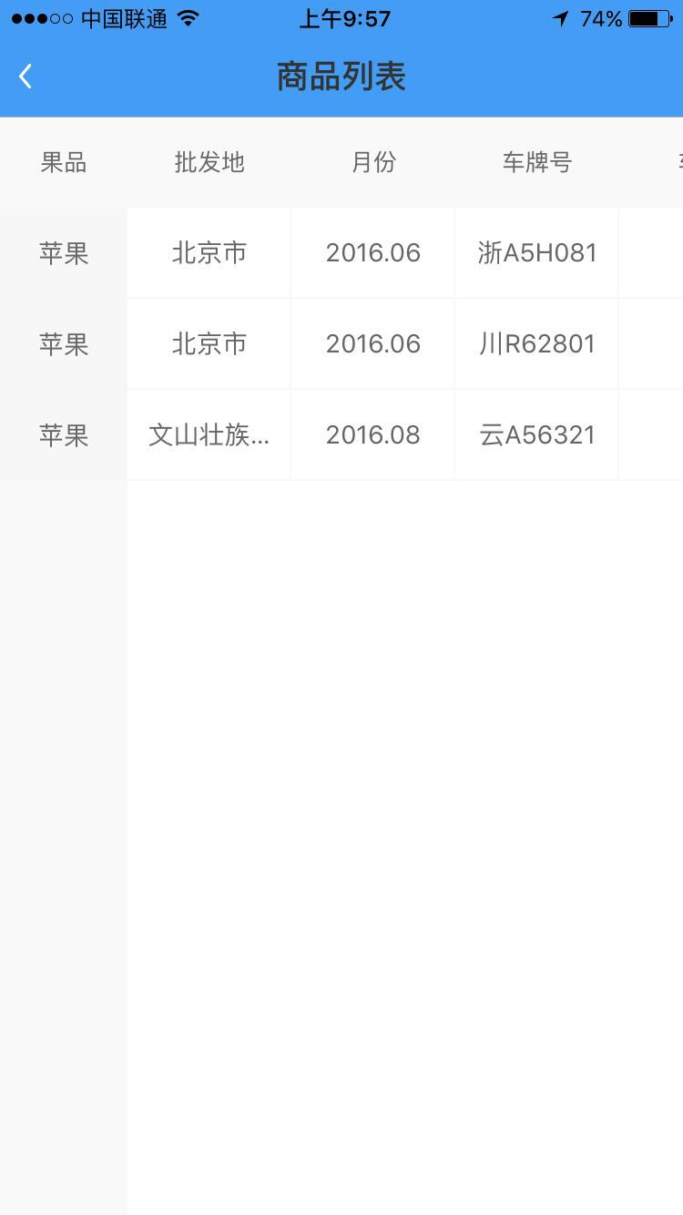 | 在这张表的表格形式要修改，要能体现一个车次里装的什么品项，数量、价格等信息 | 请修改
9 | 中间发货人 | 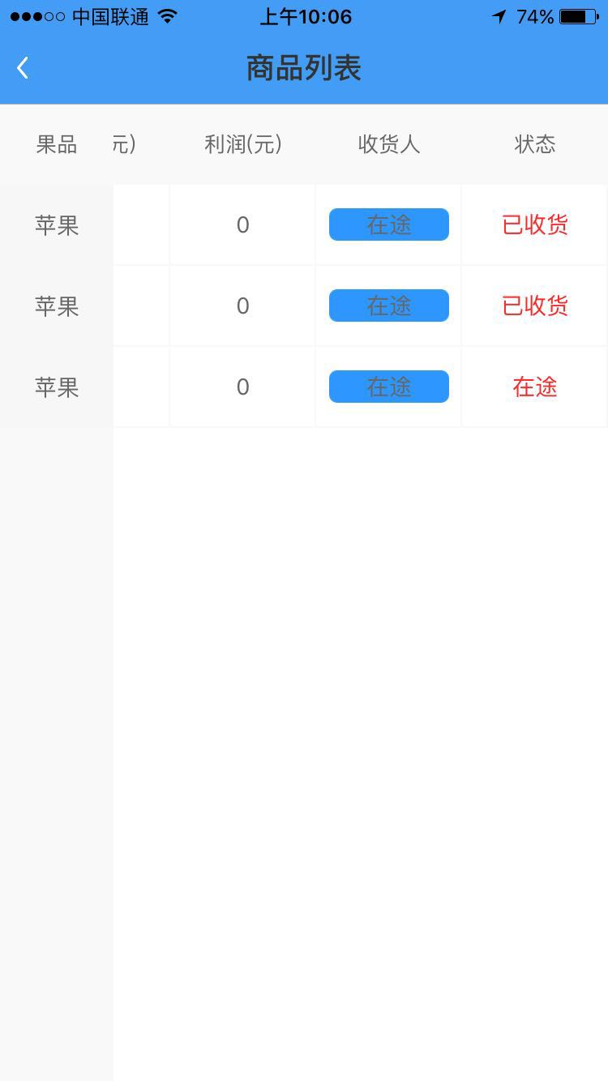 | 不要利润栏位，利润不在这里体现，不要售价、销售收入、成本、收货人这里请显示收地人账号的名字 | 请修改

